Planilha1
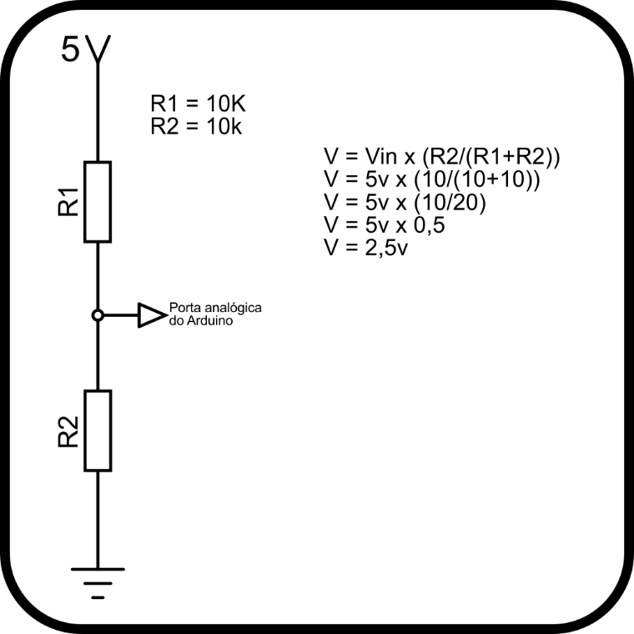
Variação Decimal | Variação Voltagem | 0.0048875855327
0 | 0 | 0.00 | Fórmula
1 | 0.0048875855327 | 0.00 | V = Vin x (R2/(R1+R2))
2 | 0.0097751710655 | 0.01
3 | 0.014662756598 | 0.01 | Tensão de saída do Arduino
4 | 0.019550342131 | 0.02 | 5
5 | 0.024437927664 | 0.02
6 | 0.029325513196 | 0.03 | R1 | R2
7 | 0.034213098729 | 0.03 | 10 | 10
8 | 0.039100684262 | 0.04
9 | 0.043988269795 | 0.04 | Tensão de saída
10 | 0.048875855327 | 0.05 | 2.5
11 | 0.05376344086 | 0.05 | 2.50
12 | 0.058651026393 | 0.06
13 | 0.063538611926 | 0.06
14 | 0.068426197458 | 0.07
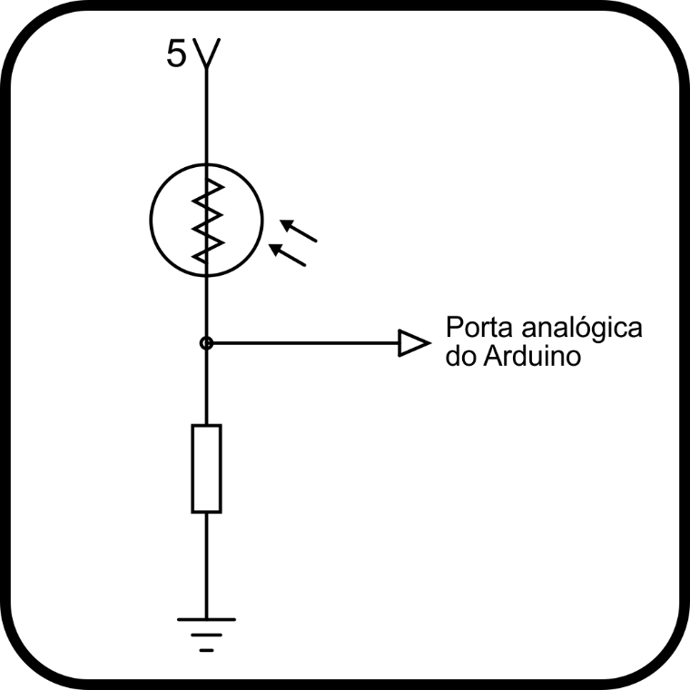
15 | 0.073313782991 | 0.07
16 | 0.078201368524 | 0.08
17 | 0.083088954057 | 0.08
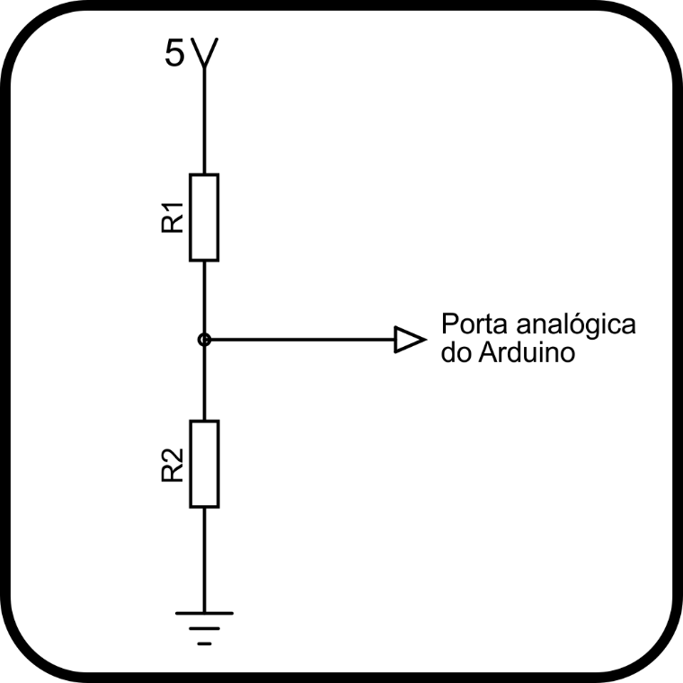
18 | 0.087976539589 | 0.09
19 | 0.092864125122 | 0.09
20 | 0.097751710655 | 0.10
21 | 0.10263929619 | 0.10
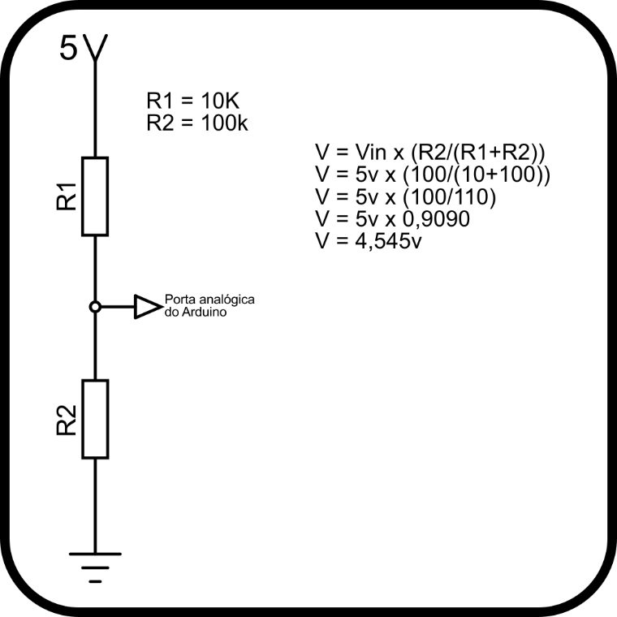

22 | 0.10752688172 | 0.11
23 | 0.11241446725 | 0.11
24 | 0.11730205279 | 0.12
25 | 0.12218963832 | 0.12
26 | 0.12707722385 | 0.13
27 | 0.13196480938 | 0.13
28 | 0.13685239492 | 0.14
29 | 0.14173998045 | 0.14
30 | 0.14662756598 | 0.15
31 | 0.15151515152 | 0.15
32 | 0.15640273705 | 0.16
33 | 0.16129032258 | 0.16
34 | 0.16617790811 | 0.17
35 | 0.17106549365 | 0.17
36 | 0.17595307918 | 0.18
37 | 0.18084066471 | 0.18
38 | 0.18572825024 | 0.19
39 | 0.19061583578 | 0.19
40 | 0.19550342131 | 0.20
41 | 0.20039100684 | 0.20
42 | 0.20527859238 | 0.21
43 | 0.21016617791 | 0.21
44 | 0.21505376344 | 0.22
45 | 0.21994134897 | 0.22
46 | 0.22482893451 | 0.22
47 | 0.22971652004 | 0.23
48 | 0.23460410557 | 0.23
49 | 0.2394916911 | 0.24
50 | 0.24437927664 | 0.24
51 | 0.24926686217 | 0.25
52 | 0.2541544477 | 0.25
53 | 0.25904203324 | 0.26
54 | 0.26392961877 | 0.26
55 | 0.2688172043 | 0.27
56 | 0.27370478983 | 0.27
57 | 0.27859237537 | 0.28
58 | 0.2834799609 | 0.28
59 | 0.28836754643 | 0.29
60 | 0.29325513196 | 0.29
61 | 0.2981427175 | 0.30
62 | 0.30303030303 | 0.30
63 | 0.30791788856 | 0.31
64 | 0.3128054741 | 0.31
65 | 0.31769305963 | 0.32
66 | 0.32258064516 | 0.32
67 | 0.32746823069 | 0.33
68 | 0.33235581623 | 0.33
69 | 0.33724340176 | 0.34
70 | 0.34213098729 | 0.34
71 | 0.34701857283 | 0.35
72 | 0.35190615836 | 0.35
73 | 0.35679374389 | 0.36
74 | 0.36168132942 | 0.36
75 | 0.36656891496 | 0.37
76 | 0.37145650049 | 0.37
77 | 0.37634408602 | 0.38
78 | 0.38123167155 | 0.38
79 | 0.38611925709 | 0.39
80 | 0.39100684262 | 0.39
81 | 0.39589442815 | 0.40
82 | 0.40078201369 | 0.40
83 | 0.40566959922 | 0.41
84 | 0.41055718475 | 0.41
85 | 0.41544477028 | 0.42
86 | 0.42033235582 | 0.42
87 | 0.42521994135 | 0.43
88 | 0.43010752688 | 0.43
89 | 0.43499511241 | 0.43
90 | 0.43988269795 | 0.44
91 | 0.44477028348 | 0.44
92 | 0.44965786901 | 0.45
93 | 0.45454545455 | 0.45
94 | 0.45943304008 | 0.46
95 | 0.46432062561 | 0.46
96 | 0.46920821114 | 0.47
97 | 0.47409579668 | 0.47
98 | 0.47898338221 | 0.48
99 | 0.48387096774 | 0.48
100 | 0.48875855327 | 0.49
101 | 0.49364613881 | 0.49
102 | 0.49853372434 | 0.50
103 | 0.50342130987 | 0.50
104 | 0.50830889541 | 0.51
105 | 0.51319648094 | 0.51
106 | 0.51808406647 | 0.52
107 | 0.522971652 | 0.52
108 | 0.52785923754 | 0.53
109 | 0.53274682307 | 0.53
110 | 0.5376344086 | 0.54
111 | 0.54252199413 | 0.54
112 | 0.54740957967 | 0.55
113 | 0.5522971652 | 0.55
114 | 0.55718475073 | 0.56
115 | 0.56207233627 | 0.56
116 | 0.5669599218 | 0.57
117 | 0.57184750733 | 0.57
118 | 0.57673509286 | 0.58
119 | 0.5816226784 | 0.58
120 | 0.58651026393 | 0.59
121 | 0.59139784946 | 0.59
122 | 0.596285435 | 0.60
123 | 0.60117302053 | 0.60
124 | 0.60606060606 | 0.61
125 | 0.61094819159 | 0.61
126 | 0.61583577713 | 0.62
127 | 0.62072336266 | 0.62
128 | 0.62561094819 | 0.63
129 | 0.63049853372 | 0.63
130 | 0.63538611926 | 0.64
131 | 0.64027370479 | 0.64
132 | 0.64516129032 | 0.65
133 | 0.65004887586 | 0.65
134 | 0.65493646139 | 0.65
135 | 0.65982404692 | 0.66
136 | 0.66471163245 | 0.66
137 | 0.66959921799 | 0.67
138 | 0.67448680352 | 0.67
139 | 0.67937438905 | 0.68
140 | 0.68426197458 | 0.68
141 | 0.68914956012 | 0.69
142 | 0.69403714565 | 0.69
143 | 0.69892473118 | 0.70
144 | 0.70381231672 | 0.70
145 | 0.70869990225 | 0.71
146 | 0.71358748778 | 0.71
147 | 0.71847507331 | 0.72
148 | 0.72336265885 | 0.72
149 | 0.72825024438 | 0.73
150 | 0.73313782991 | 0.73
151 | 0.73802541544 | 0.74
152 | 0.74291300098 | 0.74
153 | 0.74780058651 | 0.75
154 | 0.75268817204 | 0.75
155 | 0.75757575758 | 0.76
156 | 0.76246334311 | 0.76
157 | 0.76735092864 | 0.77
158 | 0.77223851417 | 0.77
159 | 0.77712609971 | 0.78
160 | 0.78201368524 | 0.78
161 | 0.78690127077 | 0.79
162 | 0.7917888563 | 0.79
163 | 0.79667644184 | 0.80
164 | 0.80156402737 | 0.80
165 | 0.8064516129 | 0.81
166 | 0.81133919844 | 0.81
167 | 0.81622678397 | 0.82
168 | 0.8211143695 | 0.82
169 | 0.82600195503 | 0.83
170 | 0.83088954057 | 0.83
171 | 0.8357771261 | 0.84
172 | 0.84066471163 | 0.84
173 | 0.84555229717 | 0.85
174 | 0.8504398827 | 0.85
175 | 0.85532746823 | 0.86
176 | 0.86021505376 | 0.86
177 | 0.8651026393 | 0.87
178 | 0.86999022483 | 0.87
179 | 0.87487781036 | 0.87
180 | 0.87976539589 | 0.88
181 | 0.88465298143 | 0.88
182 | 0.88954056696 | 0.89
183 | 0.89442815249 | 0.89
184 | 0.89931573803 | 0.90
185 | 0.90420332356 | 0.90
186 | 0.90909090909 | 0.91
187 | 0.91397849462 | 0.91
188 | 0.91886608016 | 0.92
189 | 0.92375366569 | 0.92
190 | 0.92864125122 | 0.93
191 | 0.93352883675 | 0.93
192 | 0.93841642229 | 0.94
193 | 0.94330400782 | 0.94
194 | 0.94819159335 | 0.95
195 | 0.95307917889 | 0.95
196 | 0.95796676442 | 0.96
197 | 0.96285434995 | 0.96
198 | 0.96774193548 | 0.97
199 | 0.97262952102 | 0.97
200 | 0.97751710655 | 0.98
201 | 0.98240469208 | 0.98
202 | 0.98729227761 | 0.99
203 | 0.99217986315 | 0.99
204 | 0.99706744868 | 1.00
205 | 1.0019550342 | 1.00
206 | 1.0068426197 | 1.01
207 | 1.0117302053 | 1.01
208 | 1.0166177908 | 1.02
209 | 1.0215053763 | 1.02
210 | 1.0263929619 | 1.03
211 | 1.0312805474 | 1.03
212 | 1.0361681329 | 1.04
213 | 1.0410557185 | 1.04
214 | 1.045943304 | 1.05
215 | 1.0508308895 | 1.05
216 | 1.0557184751 | 1.06
217 | 1.0606060606 | 1.06
218 | 1.0654936461 | 1.07
219 | 1.0703812317 | 1.07
220 | 1.0752688172 | 1.08
221 | 1.0801564027 | 1.08
222 | 1.0850439883 | 1.09
223 | 1.0899315738 | 1.09
224 | 1.0948191593 | 1.09
225 | 1.0997067449 | 1.10
226 | 1.1045943304 | 1.10
227 | 1.1094819159 | 1.11
228 | 1.1143695015 | 1.11
229 | 1.119257087 | 1.12
230 | 1.1241446725 | 1.12
231 | 1.1290322581 | 1.13
232 | 1.1339198436 | 1.13
233 | 1.1388074291 | 1.14
234 | 1.1436950147 | 1.14
235 | 1.1485826002 | 1.15
236 | 1.1534701857 | 1.15
237 | 1.1583577713 | 1.16
238 | 1.1632453568 | 1.16
239 | 1.1681329423 | 1.17
240 | 1.1730205279 | 1.17
241 | 1.1779081134 | 1.18
242 | 1.1827956989 | 1.18
243 | 1.1876832845 | 1.19
244 | 1.19257087 | 1.19
245 | 1.1974584555 | 1.20
246 | 1.2023460411 | 1.20
247 | 1.2072336266 | 1.21
248 | 1.2121212121 | 1.21
249 | 1.2170087977 | 1.22
250 | 1.2218963832 | 1.22
251 | 1.2267839687 | 1.23
252 | 1.2316715543 | 1.23
253 | 1.2365591398 | 1.24
254 | 1.2414467253 | 1.24
255 | 1.2463343109 | 1.25
256 | 1.2512218964 | 1.25
257 | 1.2561094819 | 1.26
258 | 1.2609970674 | 1.26
259 | 1.265884653 | 1.27
260 | 1.2707722385 | 1.27
261 | 1.275659824 | 1.28
262 | 1.2805474096 | 1.28
263 | 1.2854349951 | 1.29
264 | 1.2903225806 | 1.29
265 | 1.2952101662 | 1.30
266 | 1.3000977517 | 1.30
267 | 1.3049853372 | 1.30
268 | 1.3098729228 | 1.31
269 | 1.3147605083 | 1.31
270 | 1.3196480938 | 1.32
271 | 1.3245356794 | 1.32
272 | 1.3294232649 | 1.33
273 | 1.3343108504 | 1.33
274 | 1.339198436 | 1.34
275 | 1.3440860215 | 1.34
276 | 1.348973607 | 1.35
277 | 1.3538611926 | 1.35
278 | 1.3587487781 | 1.36
279 | 1.3636363636 | 1.36
280 | 1.3685239492 | 1.37
281 | 1.3734115347 | 1.37
282 | 1.3782991202 | 1.38
283 | 1.3831867058 | 1.38
284 | 1.3880742913 | 1.39
285 | 1.3929618768 | 1.39
286 | 1.3978494624 | 1.40
287 | 1.4027370479 | 1.40
288 | 1.4076246334 | 1.41
289 | 1.412512219 | 1.41
290 | 1.4173998045 | 1.42
291 | 1.42228739 | 1.42
292 | 1.4271749756 | 1.43
293 | 1.4320625611 | 1.43
294 | 1.4369501466 | 1.44
295 | 1.4418377322 | 1.44
296 | 1.4467253177 | 1.45
297 | 1.4516129032 | 1.45
298 | 1.4565004888 | 1.46
299 | 1.4613880743 | 1.46
300 | 1.4662756598 | 1.47
301 | 1.4711632454 | 1.47
302 | 1.4760508309 | 1.48
303 | 1.4809384164 | 1.48
304 | 1.485826002 | 1.49
305 | 1.4907135875 | 1.49
306 | 1.495601173 | 1.50
307 | 1.5004887586 | 1.50
308 | 1.5053763441 | 1.51
309 | 1.5102639296 | 1.51
310 | 1.5151515152 | 1.52
311 | 1.5200391007 | 1.52
312 | 1.5249266862 | 1.52
313 | 1.5298142717 | 1.53
314 | 1.5347018573 | 1.53
315 | 1.5395894428 | 1.54
316 | 1.5444770283 | 1.54
317 | 1.5493646139 | 1.55
318 | 1.5542521994 | 1.55
319 | 1.5591397849 | 1.56
320 | 1.5640273705 | 1.56
321 | 1.568914956 | 1.57
322 | 1.5738025415 | 1.57
323 | 1.5786901271 | 1.58
324 | 1.5835777126 | 1.58
325 | 1.5884652981 | 1.59
326 | 1.5933528837 | 1.59
327 | 1.5982404692 | 1.60
328 | 1.6031280547 | 1.60
329 | 1.6080156403 | 1.61
330 | 1.6129032258 | 1.61
331 | 1.6177908113 | 1.62
332 | 1.6226783969 | 1.62
333 | 1.6275659824 | 1.63
334 | 1.6324535679 | 1.63
335 | 1.6373411535 | 1.64
336 | 1.642228739 | 1.64
337 | 1.6471163245 | 1.65
338 | 1.6520039101 | 1.65
339 | 1.6568914956 | 1.66
340 | 1.6617790811 | 1.66
341 | 1.6666666667 | 1.67
342 | 1.6715542522 | 1.67
343 | 1.6764418377 | 1.68
344 | 1.6813294233 | 1.68
345 | 1.6862170088 | 1.69
346 | 1.6911045943 | 1.69
347 | 1.6959921799 | 1.70
348 | 1.7008797654 | 1.70
349 | 1.7057673509 | 1.71
350 | 1.7106549365 | 1.71
351 | 1.715542522 | 1.72
352 | 1.7204301075 | 1.72
353 | 1.7253176931 | 1.73
354 | 1.7302052786 | 1.73
355 | 1.7350928641 | 1.74
356 | 1.7399804497 | 1.74
357 | 1.7448680352 | 1.74
358 | 1.7497556207 | 1.75
359 | 1.7546432063 | 1.75
360 | 1.7595307918 | 1.76
361 | 1.7644183773 | 1.76
362 | 1.7693059629 | 1.77
363 | 1.7741935484 | 1.77
364 | 1.7790811339 | 1.78
365 | 1.7839687195 | 1.78
366 | 1.788856305 | 1.79
367 | 1.7937438905 | 1.79
368 | 1.7986314761 | 1.80
369 | 1.8035190616 | 1.80
370 | 1.8084066471 | 1.81
371 | 1.8132942326 | 1.81
372 | 1.8181818182 | 1.82
373 | 1.8230694037 | 1.82
374 | 1.8279569892 | 1.83
375 | 1.8328445748 | 1.83
376 | 1.8377321603 | 1.84
377 | 1.8426197458 | 1.84
378 | 1.8475073314 | 1.85
379 | 1.8523949169 | 1.85
380 | 1.8572825024 | 1.86
381 | 1.862170088 | 1.86
382 | 1.8670576735 | 1.87
383 | 1.871945259 | 1.87
384 | 1.8768328446 | 1.88
385 | 1.8817204301 | 1.88
386 | 1.8866080156 | 1.89
387 | 1.8914956012 | 1.89
388 | 1.8963831867 | 1.90
389 | 1.9012707722 | 1.90
390 | 1.9061583578 | 1.91
391 | 1.9110459433 | 1.91
392 | 1.9159335288 | 1.92
393 | 1.9208211144 | 1.92
394 | 1.9257086999 | 1.93
395 | 1.9305962854 | 1.93
396 | 1.935483871 | 1.94
397 | 1.9403714565 | 1.94
398 | 1.945259042 | 1.95
399 | 1.9501466276 | 1.95
400 | 1.9550342131 | 1.96
401 | 1.9599217986 | 1.96
402 | 1.9648093842 | 1.96
403 | 1.9696969697 | 1.97
404 | 1.9745845552 | 1.97
405 | 1.9794721408 | 1.98
406 | 1.9843597263 | 1.98
407 | 1.9892473118 | 1.99
408 | 1.9941348974 | 1.99
409 | 1.9990224829 | 2.00
410 | 2.0039100684 | 2.00
411 | 2.008797654 | 2.01
412 | 2.0136852395 | 2.01
413 | 2.018572825 | 2.02
414 | 2.0234604106 | 2.02
415 | 2.0283479961 | 2.03
416 | 2.0332355816 | 2.03
417 | 2.0381231672 | 2.04
418 | 2.0430107527 | 2.04
419 | 2.0478983382 | 2.05
420 | 2.0527859238 | 2.05
421 | 2.0576735093 | 2.06
422 | 2.0625610948 | 2.06
423 | 2.0674486804 | 2.07
424 | 2.0723362659 | 2.07
425 | 2.0772238514 | 2.08
426 | 2.082111437 | 2.08
427 | 2.0869990225 | 2.09
428 | 2.091886608 | 2.09
429 | 2.0967741935 | 2.10
430 | 2.1016617791 | 2.10
431 | 2.1065493646 | 2.11
432 | 2.1114369501 | 2.11
433 | 2.1163245357 | 2.12
434 | 2.1212121212 | 2.12
435 | 2.1260997067 | 2.13
436 | 2.1309872923 | 2.13
437 | 2.1358748778 | 2.14
438 | 2.1407624633 | 2.14
439 | 2.1456500489 | 2.15
440 | 2.1505376344 | 2.15
441 | 2.1554252199 | 2.16
442 | 2.1603128055 | 2.16
443 | 2.165200391 | 2.17
444 | 2.1700879765 | 2.17
445 | 2.1749755621 | 2.17
446 | 2.1798631476 | 2.18
447 | 2.1847507331 | 2.18
448 | 2.1896383187 | 2.19
449 | 2.1945259042 | 2.19
450 | 2.1994134897 | 2.20
451 | 2.2043010753 | 2.20
452 | 2.2091886608 | 2.21
453 | 2.2140762463 | 2.21
454 | 2.2189638319 | 2.22
455 | 2.2238514174 | 2.22
456 | 2.2287390029 | 2.23
457 | 2.2336265885 | 2.23
458 | 2.238514174 | 2.24
459 | 2.2434017595 | 2.24
460 | 2.2482893451 | 2.25
461 | 2.2531769306 | 2.25
462 | 2.2580645161 | 2.26
463 | 2.2629521017 | 2.26
464 | 2.2678396872 | 2.27
465 | 2.2727272727 | 2.27
466 | 2.2776148583 | 2.28
467 | 2.2825024438 | 2.28
468 | 2.2873900293 | 2.29
469 | 2.2922776149 | 2.29
470 | 2.2971652004 | 2.30
471 | 2.3020527859 | 2.30
472 | 2.3069403715 | 2.31
473 | 2.311827957 | 2.31
474 | 2.3167155425 | 2.32
475 | 2.3216031281 | 2.32
476 | 2.3264907136 | 2.33
477 | 2.3313782991 | 2.33
478 | 2.3362658847 | 2.34
479 | 2.3411534702 | 2.34
480 | 2.3460410557 | 2.35
481 | 2.3509286413 | 2.35
482 | 2.3558162268 | 2.36
483 | 2.3607038123 | 2.36
484 | 2.3655913978 | 2.37
485 | 2.3704789834 | 2.37
486 | 2.3753665689 | 2.38
487 | 2.3802541544 | 2.38
488 | 2.38514174 | 2.39
489 | 2.3900293255 | 2.39
490 | 2.394916911 | 2.39
491 | 2.3998044966 | 2.40
492 | 2.4046920821 | 2.40
493 | 2.4095796676 | 2.41
494 | 2.4144672532 | 2.41
495 | 2.4193548387 | 2.42
496 | 2.4242424242 | 2.42
497 | 2.4291300098 | 2.43
498 | 2.4340175953 | 2.43
499 | 2.4389051808 | 2.44
500 | 2.4437927664 | 2.44
501 | 2.4486803519 | 2.45
502 | 2.4535679374 | 2.45
503 | 2.458455523 | 2.46
504 | 2.4633431085 | 2.46
505 | 2.468230694 | 2.47
506 | 2.4731182796 | 2.47
507 | 2.4780058651 | 2.48
508 | 2.4828934506 | 2.48
509 | 2.4877810362 | 2.49
510 | 2.4926686217 | 2.49
511 | 2.4975562072 | 2.50
512 | 2.5024437928 | 2.50
513 | 2.5073313783 | 2.51
514 | 2.5122189638 | 2.51
515 | 2.5171065494 | 2.52
516 | 2.5219941349 | 2.52
517 | 2.5268817204 | 2.53
518 | 2.531769306 | 2.53
519 | 2.5366568915 | 2.54
520 | 2.541544477 | 2.54
521 | 2.5464320626 | 2.55
522 | 2.5513196481 | 2.55
523 | 2.5562072336 | 2.56
524 | 2.5610948192 | 2.56
525 | 2.5659824047 | 2.57
526 | 2.5708699902 | 2.57
527 | 2.5757575758 | 2.58
528 | 2.5806451613 | 2.58
529 | 2.5855327468 | 2.59
530 | 2.5904203324 | 2.59
531 | 2.5953079179 | 2.60
532 | 2.6001955034 | 2.60
533 | 2.605083089 | 2.61
534 | 2.6099706745 | 2.61
535 | 2.61485826 | 2.61
536 | 2.6197458456 | 2.62
537 | 2.6246334311 | 2.62
538 | 2.6295210166 | 2.63
539 | 2.6344086022 | 2.63
540 | 2.6392961877 | 2.64
541 | 2.6441837732 | 2.64
542 | 2.6490713587 | 2.65
543 | 2.6539589443 | 2.65
544 | 2.6588465298 | 2.66
545 | 2.6637341153 | 2.66
546 | 2.6686217009 | 2.67
547 | 2.6735092864 | 2.67
548 | 2.6783968719 | 2.68
549 | 2.6832844575 | 2.68
550 | 2.688172043 | 2.69
551 | 2.6930596285 | 2.69
552 | 2.6979472141 | 2.70
553 | 2.7028347996 | 2.70
554 | 2.7077223851 | 2.71
555 | 2.7126099707 | 2.71
556 | 2.7174975562 | 2.72
557 | 2.7223851417 | 2.72
558 | 2.7272727273 | 2.73
559 | 2.7321603128 | 2.73
560 | 2.7370478983 | 2.74
561 | 2.7419354839 | 2.74
562 | 2.7468230694 | 2.75
563 | 2.7517106549 | 2.75
564 | 2.7565982405 | 2.76
565 | 2.761485826 | 2.76
566 | 2.7663734115 | 2.77
567 | 2.7712609971 | 2.77
568 | 2.7761485826 | 2.78
569 | 2.7810361681 | 2.78
570 | 2.7859237537 | 2.79
571 | 2.7908113392 | 2.79
572 | 2.7956989247 | 2.80
573 | 2.8005865103 | 2.80
574 | 2.8054740958 | 2.81
575 | 2.8103616813 | 2.81
576 | 2.8152492669 | 2.82
577 | 2.8201368524 | 2.82
578 | 2.8250244379 | 2.83
579 | 2.8299120235 | 2.83
580 | 2.834799609 | 2.83
581 | 2.8396871945 | 2.84
582 | 2.8445747801 | 2.84
583 | 2.8494623656 | 2.85
584 | 2.8543499511 | 2.85
585 | 2.8592375367 | 2.86
586 | 2.8641251222 | 2.86
587 | 2.8690127077 | 2.87
588 | 2.8739002933 | 2.87
589 | 2.8787878788 | 2.88
590 | 2.8836754643 | 2.88
591 | 2.8885630499 | 2.89
592 | 2.8934506354 | 2.89
593 | 2.8983382209 | 2.90
594 | 2.9032258065 | 2.90
595 | 2.908113392 | 2.91
596 | 2.9130009775 | 2.91
597 | 2.917888563 | 2.92
598 | 2.9227761486 | 2.92
599 | 2.9276637341 | 2.93
600 | 2.9325513196 | 2.93
601 | 2.9374389052 | 2.94
602 | 2.9423264907 | 2.94
603 | 2.9472140762 | 2.95
604 | 2.9521016618 | 2.95
605 | 2.9569892473 | 2.96
606 | 2.9618768328 | 2.96
607 | 2.9667644184 | 2.97
608 | 2.9716520039 | 2.97
609 | 2.9765395894 | 2.98
610 | 2.981427175 | 2.98
611 | 2.9863147605 | 2.99
612 | 2.991202346 | 2.99
613 | 2.9960899316 | 3.00
614 | 3.0009775171 | 3.00
615 | 3.0058651026 | 3.01
616 | 3.0107526882 | 3.01
617 | 3.0156402737 | 3.02
618 | 3.0205278592 | 3.02
619 | 3.0254154448 | 3.03
620 | 3.0303030303 | 3.03
621 | 3.0351906158 | 3.04
622 | 3.0400782014 | 3.04
623 | 3.0449657869 | 3.04
624 | 3.0498533724 | 3.05
625 | 3.054740958 | 3.05
626 | 3.0596285435 | 3.06
627 | 3.064516129 | 3.06
628 | 3.0694037146 | 3.07
629 | 3.0742913001 | 3.07
630 | 3.0791788856 | 3.08
631 | 3.0840664712 | 3.08
632 | 3.0889540567 | 3.09
633 | 3.0938416422 | 3.09
634 | 3.0987292278 | 3.10
635 | 3.1036168133 | 3.10
636 | 3.1085043988 | 3.11
637 | 3.1133919844 | 3.11
638 | 3.1182795699 | 3.12
639 | 3.1231671554 | 3.12
640 | 3.128054741 | 3.13
641 | 3.1329423265 | 3.13
642 | 3.137829912 | 3.14
643 | 3.1427174976 | 3.14
644 | 3.1476050831 | 3.15
645 | 3.1524926686 | 3.15
646 | 3.1573802542 | 3.16
647 | 3.1622678397 | 3.16
648 | 3.1671554252 | 3.17
649 | 3.1720430108 | 3.17
650 | 3.1769305963 | 3.18
651 | 3.1818181818 | 3.18
652 | 3.1867057674 | 3.19
653 | 3.1915933529 | 3.19
654 | 3.1964809384 | 3.20
655 | 3.2013685239 | 3.20
656 | 3.2062561095 | 3.21
657 | 3.211143695 | 3.21
658 | 3.2160312805 | 3.22
659 | 3.2209188661 | 3.22
660 | 3.2258064516 | 3.23
661 | 3.2306940371 | 3.23
662 | 3.2355816227 | 3.24
663 | 3.2404692082 | 3.24
664 | 3.2453567937 | 3.25
665 | 3.2502443793 | 3.25
666 | 3.2551319648 | 3.26
667 | 3.2600195503 | 3.26
668 | 3.2649071359 | 3.26
669 | 3.2697947214 | 3.27
670 | 3.2746823069 | 3.27
671 | 3.2795698925 | 3.28
672 | 3.284457478 | 3.28
673 | 3.2893450635 | 3.29
674 | 3.2942326491 | 3.29
675 | 3.2991202346 | 3.30
676 | 3.3040078201 | 3.30
677 | 3.3088954057 | 3.31
678 | 3.3137829912 | 3.31
679 | 3.3186705767 | 3.32
680 | 3.3235581623 | 3.32
681 | 3.3284457478 | 3.33
682 | 3.3333333333 | 3.33
683 | 3.3382209189 | 3.34
684 | 3.3431085044 | 3.34
685 | 3.3479960899 | 3.35
686 | 3.3528836755 | 3.35
687 | 3.357771261 | 3.36
688 | 3.3626588465 | 3.36
689 | 3.3675464321 | 3.37
690 | 3.3724340176 | 3.37
691 | 3.3773216031 | 3.38
692 | 3.3822091887 | 3.38
693 | 3.3870967742 | 3.39
694 | 3.3919843597 | 3.39
695 | 3.3968719453 | 3.40
696 | 3.4017595308 | 3.40
697 | 3.4066471163 | 3.41
698 | 3.4115347019 | 3.41
699 | 3.4164222874 | 3.42
700 | 3.4213098729 | 3.42
701 | 3.4261974585 | 3.43
702 | 3.431085044 | 3.43
703 | 3.4359726295 | 3.44
704 | 3.4408602151 | 3.44
705 | 3.4457478006 | 3.45
706 | 3.4506353861 | 3.45
707 | 3.4555229717 | 3.46
708 | 3.4604105572 | 3.46
709 | 3.4652981427 | 3.47
710 | 3.4701857283 | 3.47
711 | 3.4750733138 | 3.48
712 | 3.4799608993 | 3.48
713 | 3.4848484848 | 3.48
714 | 3.4897360704 | 3.49
715 | 3.4946236559 | 3.49
716 | 3.4995112414 | 3.50
717 | 3.504398827 | 3.50
718 | 3.5092864125 | 3.51
719 | 3.514173998 | 3.51
720 | 3.5190615836 | 3.52
721 | 3.5239491691 | 3.52
722 | 3.5288367546 | 3.53
723 | 3.5337243402 | 3.53
724 | 3.5386119257 | 3.54
725 | 3.5434995112 | 3.54
726 | 3.5483870968 | 3.55
727 | 3.5532746823 | 3.55
728 | 3.5581622678 | 3.56
729 | 3.5630498534 | 3.56
730 | 3.5679374389 | 3.57
731 | 3.5728250244 | 3.57
732 | 3.57771261 | 3.58
733 | 3.5826001955 | 3.58
734 | 3.587487781 | 3.59
735 | 3.5923753666 | 3.59
736 | 3.5972629521 | 3.60
737 | 3.6021505376 | 3.60
738 | 3.6070381232 | 3.61
739 | 3.6119257087 | 3.61
740 | 3.6168132942 | 3.62
741 | 3.6217008798 | 3.62
742 | 3.6265884653 | 3.63
743 | 3.6314760508 | 3.63
744 | 3.6363636364 | 3.64
745 | 3.6412512219 | 3.64
746 | 3.6461388074 | 3.65
747 | 3.651026393 | 3.65
748 | 3.6559139785 | 3.66
749 | 3.660801564 | 3.66
750 | 3.6656891496 | 3.67
751 | 3.6705767351 | 3.67
752 | 3.6754643206 | 3.68
753 | 3.6803519062 | 3.68
754 | 3.6852394917 | 3.69
755 | 3.6901270772 | 3.69
756 | 3.6950146628 | 3.70
757 | 3.6999022483 | 3.70
758 | 3.7047898338 | 3.70
759 | 3.7096774194 | 3.71
760 | 3.7145650049 | 3.71
761 | 3.7194525904 | 3.72
762 | 3.724340176 | 3.72
763 | 3.7292277615 | 3.73
764 | 3.734115347 | 3.73
765 | 3.7390029326 | 3.74
766 | 3.7438905181 | 3.74
767 | 3.7487781036 | 3.75
768 | 3.7536656891 | 3.75
769 | 3.7585532747 | 3.76
770 | 3.7634408602 | 3.76
771 | 3.7683284457 | 3.77
772 | 3.7732160313 | 3.77
773 | 3.7781036168 | 3.78
774 | 3.7829912023 | 3.78
775 | 3.7878787879 | 3.79
776 | 3.7927663734 | 3.79
777 | 3.7976539589 | 3.80
778 | 3.8025415445 | 3.80
779 | 3.80742913 | 3.81
780 | 3.8123167155 | 3.81
781 | 3.8172043011 | 3.82
782 | 3.8220918866 | 3.82
783 | 3.8269794721 | 3.83
784 | 3.8318670577 | 3.83
785 | 3.8367546432 | 3.84
786 | 3.8416422287 | 3.84
787 | 3.8465298143 | 3.85
788 | 3.8514173998 | 3.85
789 | 3.8563049853 | 3.86
790 | 3.8611925709 | 3.86
791 | 3.8660801564 | 3.87
792 | 3.8709677419 | 3.87
793 | 3.8758553275 | 3.88
794 | 3.880742913 | 3.88
795 | 3.8856304985 | 3.89
796 | 3.8905180841 | 3.89
797 | 3.8954056696 | 3.90
798 | 3.9002932551 | 3.90
799 | 3.9051808407 | 3.91
800 | 3.9100684262 | 3.91
801 | 3.9149560117 | 3.91
802 | 3.9198435973 | 3.92
803 | 3.9247311828 | 3.92
804 | 3.9296187683 | 3.93
805 | 3.9345063539 | 3.93
806 | 3.9393939394 | 3.94
807 | 3.9442815249 | 3.94
808 | 3.9491691105 | 3.95
809 | 3.954056696 | 3.95
810 | 3.9589442815 | 3.96
811 | 3.9638318671 | 3.96
812 | 3.9687194526 | 3.97
813 | 3.9736070381 | 3.97
814 | 3.9784946237 | 3.98
815 | 3.9833822092 | 3.98
816 | 3.9882697947 | 3.99
817 | 3.9931573803 | 3.99
818 | 3.9980449658 | 4.00
819 | 4.0029325513 | 4.00
820 | 4.0078201369 | 4.01
821 | 4.0127077224 | 4.01
822 | 4.0175953079 | 4.02
823 | 4.0224828935 | 4.02
824 | 4.027370479 | 4.03
825 | 4.0322580645 | 4.03
826 | 4.03714565 | 4.04
827 | 4.0420332356 | 4.04
828 | 4.0469208211 | 4.05
829 | 4.0518084066 | 4.05
830 | 4.0566959922 | 4.06
831 | 4.0615835777 | 4.06
832 | 4.0664711632 | 4.07
833 | 4.0713587488 | 4.07
834 | 4.0762463343 | 4.08
835 | 4.0811339198 | 4.08
836 | 4.0860215054 | 4.09
837 | 4.0909090909 | 4.09
838 | 4.0957966764 | 4.10
839 | 4.100684262 | 4.10
840 | 4.1055718475 | 4.11
841 | 4.110459433 | 4.11
842 | 4.1153470186 | 4.12
843 | 4.1202346041 | 4.12
844 | 4.1251221896 | 4.13
845 | 4.1300097752 | 4.13
846 | 4.1348973607 | 4.13
847 | 4.1397849462 | 4.14
848 | 4.1446725318 | 4.14
849 | 4.1495601173 | 4.15
850 | 4.1544477028 | 4.15
851 | 4.1593352884 | 4.16
852 | 4.1642228739 | 4.16
853 | 4.1691104594 | 4.17
854 | 4.173998045 | 4.17
855 | 4.1788856305 | 4.18
856 | 4.183773216 | 4.18
857 | 4.1886608016 | 4.19
858 | 4.1935483871 | 4.19
859 | 4.1984359726 | 4.20
860 | 4.2033235582 | 4.20
861 | 4.2082111437 | 4.21
862 | 4.2130987292 | 4.21
863 | 4.2179863148 | 4.22
864 | 4.2228739003 | 4.22
865 | 4.2277614858 | 4.23
866 | 4.2326490714 | 4.23
867 | 4.2375366569 | 4.24
868 | 4.2424242424 | 4.24
869 | 4.247311828 | 4.25
870 | 4.2521994135 | 4.25
871 | 4.257086999 | 4.26
872 | 4.2619745846 | 4.26
873 | 4.2668621701 | 4.27
874 | 4.2717497556 | 4.27
875 | 4.2766373412 | 4.28
876 | 4.2815249267 | 4.28
877 | 4.2864125122 | 4.29
878 | 4.2913000978 | 4.29
879 | 4.2961876833 | 4.30
880 | 4.3010752688 | 4.30
881 | 4.3059628543 | 4.31
882 | 4.3108504399 | 4.31
883 | 4.3157380254 | 4.32
884 | 4.3206256109 | 4.32
885 | 4.3255131965 | 4.33
886 | 4.330400782 | 4.33
887 | 4.3352883675 | 4.34
888 | 4.3401759531 | 4.34
889 | 4.3450635386 | 4.35
890 | 4.3499511241 | 4.35
891 | 4.3548387097 | 4.35
892 | 4.3597262952 | 4.36
893 | 4.3646138807 | 4.36
894 | 4.3695014663 | 4.37
895 | 4.3743890518 | 4.37
896 | 4.3792766373 | 4.38
897 | 4.3841642229 | 4.38
898 | 4.3890518084 | 4.39
899 | 4.3939393939 | 4.39
900 | 4.3988269795 | 4.40
901 | 4.403714565 | 4.40
902 | 4.4086021505 | 4.41
903 | 4.4134897361 | 4.41
904 | 4.4183773216 | 4.42
905 | 4.4232649071 | 4.42
906 | 4.4281524927 | 4.43
907 | 4.4330400782 | 4.43
908 | 4.4379276637 | 4.44
909 | 4.4428152493 | 4.44
910 | 4.4477028348 | 4.45
911 | 4.4525904203 | 4.45
912 | 4.4574780059 | 4.46
913 | 4.4623655914 | 4.46
914 | 4.4672531769 | 4.47
915 | 4.4721407625 | 4.47
916 | 4.477028348 | 4.48
917 | 4.4819159335 | 4.48
918 | 4.4868035191 | 4.49
919 | 4.4916911046 | 4.49
920 | 4.4965786901 | 4.50
921 | 4.5014662757 | 4.50
922 | 4.5063538612 | 4.51
923 | 4.5112414467 | 4.51
924 | 4.5161290323 | 4.52
925 | 4.5210166178 | 4.52
926 | 4.5259042033 | 4.53
927 | 4.5307917889 | 4.53
928 | 4.5356793744 | 4.54
929 | 4.5405669599 | 4.54
930 | 4.5454545455 | 4.55
931 | 4.550342131 | 4.55
932 | 4.5552297165 | 4.56
933 | 4.5601173021 | 4.56
934 | 4.5650048876 | 4.57
935 | 4.5698924731 | 4.57
936 | 4.5747800587 | 4.57
937 | 4.5796676442 | 4.58
938 | 4.5845552297 | 4.58
939 | 4.5894428152 | 4.59
940 | 4.5943304008 | 4.59
941 | 4.5992179863 | 4.60
942 | 4.6041055718 | 4.60
943 | 4.6089931574 | 4.61
944 | 4.6138807429 | 4.61
945 | 4.6187683284 | 4.62
946 | 4.623655914 | 4.62
947 | 4.6285434995 | 4.63
948 | 4.633431085 | 4.63
949 | 4.6383186706 | 4.64
950 | 4.6432062561 | 4.64
951 | 4.6480938416 | 4.65
952 | 4.6529814272 | 4.65
953 | 4.6578690127 | 4.66
954 | 4.6627565982 | 4.66
955 | 4.6676441838 | 4.67
956 | 4.6725317693 | 4.67
957 | 4.6774193548 | 4.68
958 | 4.6823069404 | 4.68
959 | 4.6871945259 | 4.69
960 | 4.6920821114 | 4.69
961 | 4.696969697 | 4.70
962 | 4.7018572825 | 4.70
963 | 4.706744868 | 4.71
964 | 4.7116324536 | 4.71
965 | 4.7165200391 | 4.72
966 | 4.7214076246 | 4.72
967 | 4.7262952102 | 4.73
968 | 4.7311827957 | 4.73
969 | 4.7360703812 | 4.74
970 | 4.7409579668 | 4.74
971 | 4.7458455523 | 4.75
972 | 4.7507331378 | 4.75
973 | 4.7556207234 | 4.76
974 | 4.7605083089 | 4.76
975 | 4.7653958944 | 4.77
976 | 4.77028348 | 4.77
977 | 4.7751710655 | 4.78
978 | 4.780058651 | 4.78
979 | 4.7849462366 | 4.78
980 | 4.7898338221 | 4.79
981 | 4.7947214076 | 4.79
982 | 4.7996089932 | 4.80
983 | 4.8044965787 | 4.80
984 | 4.8093841642 | 4.81
985 | 4.8142717498 | 4.81
986 | 4.8191593353 | 4.82
987 | 4.8240469208 | 4.82
988 | 4.8289345064 | 4.83
989 | 4.8338220919 | 4.83
990 | 4.8387096774 | 4.84
991 | 4.843597263 | 4.84
992 | 4.8484848485 | 4.85
993 | 4.853372434 | 4.85
994 | 4.8582600196 | 4.86
995 | 4.8631476051 | 4.86
996 | 4.8680351906 | 4.87
997 | 4.8729227761 | 4.87
998 | 4.8778103617 | 4.88
999 | 4.8826979472 | 4.88
1000 | 4.8875855327 | 4.89
1001 | 4.8924731183 | 4.89
1002 | 4.8973607038 | 4.90
1003 | 4.9022482893 | 4.90
1004 | 4.9071358749 | 4.91
1005 | 4.9120234604 | 4.91
1006 | 4.9169110459 | 4.92
1007 | 4.9217986315 | 4.92
1008 | 4.926686217 | 4.93
1009 | 4.9315738025 | 4.93
1010 | 4.9364613881 | 4.94
1011 | 4.9413489736 | 4.94
1012 | 4.9462365591 | 4.95
1013 | 4.9511241447 | 4.95
1014 | 4.9560117302 | 4.96
1015 | 4.9608993157 | 4.96
1016 | 4.9657869013 | 4.97
1017 | 4.9706744868 | 4.97
1018 | 4.9755620723 | 4.98
1019 | 4.9804496579 | 4.98
1020 | 4.9853372434 | 4.99
1021 | 4.9902248289 | 4.99
1022 | 4.9951124145 | 5.00
1023 | 5 | 5.00

